关系图
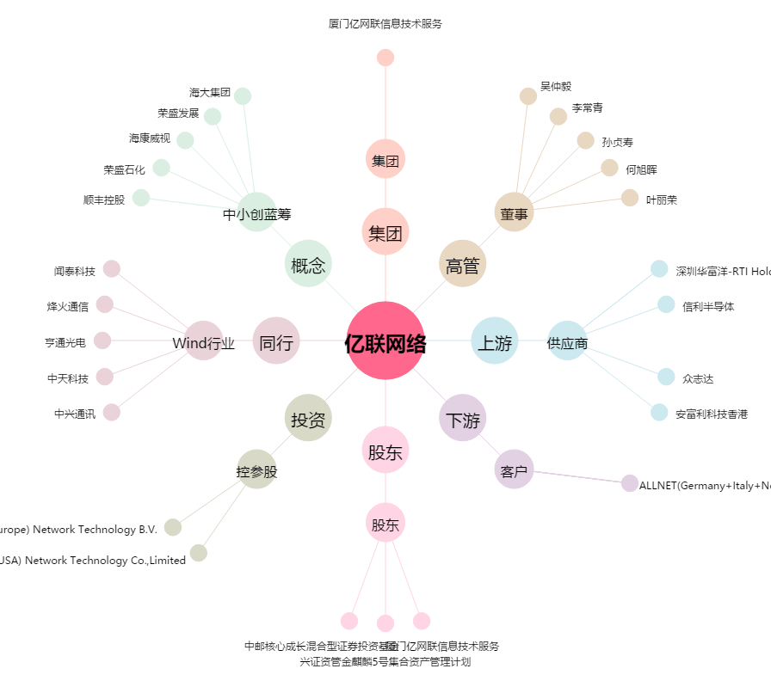
亿联网络[300628.SZ] - 关系概览图

